테스트 케이스별 결과 화면
ETP 플랫폼 구축 |  |  |  | 단위테스트 결과서
단위테스트 ID | UT-IDX_MNG_01 | 단위테스트명 | 지수관리 대시보드
업무구분 | INDEX | 작성자 | 박중근

1. 지수 분류 코드에 해당하는 요약 정보 출력
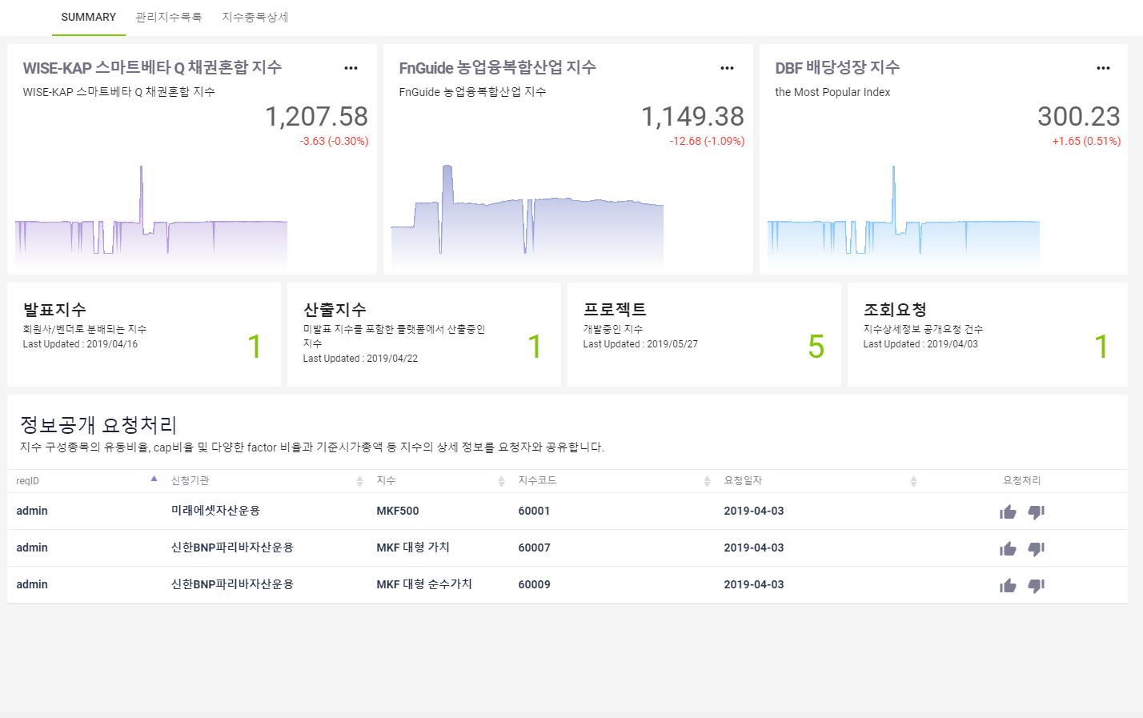

2. 지수 분류 코드에 해당하는 요약 정보 출력

